新規登録画面エビデンス
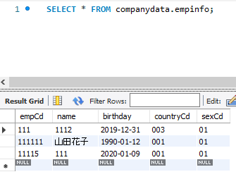
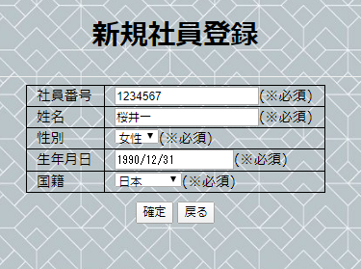
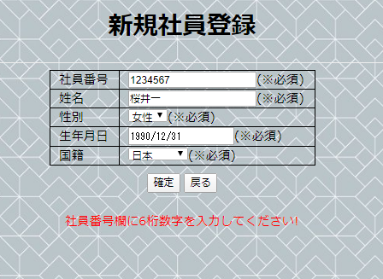
ケースNo | テスト結果
1-1 | ブラウザタイトルが正しく表示されること
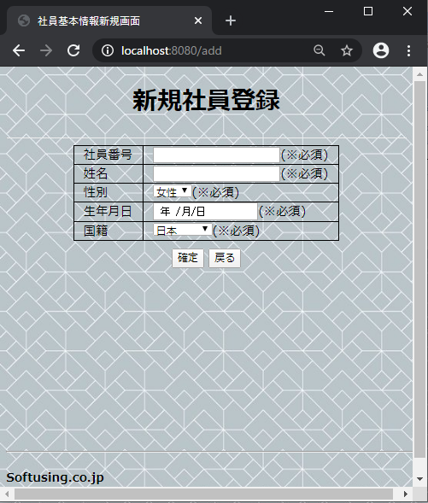

1-2 | 画面文言、画像表示チェック |  | 仕様書
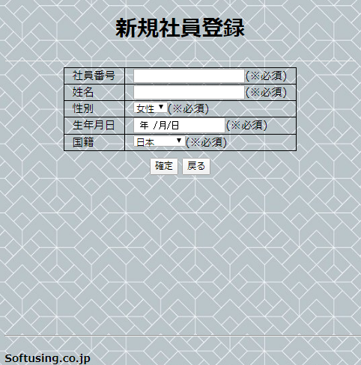
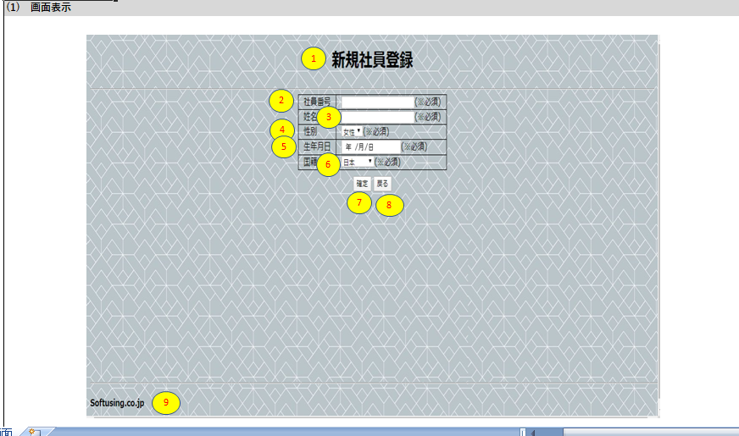

1-3 | 社員番号テストボックスで表示されること
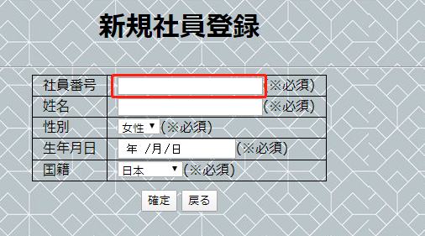

1-4 | 姓名テストボックスで表示されること
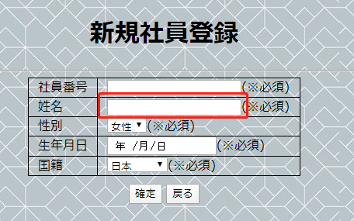

1-5 | 性別テストボックスで表示されること
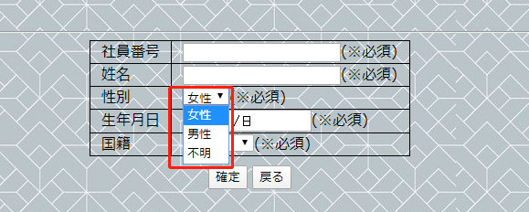

1-6 | 生年月日デートで表示されること、日付が選択できる
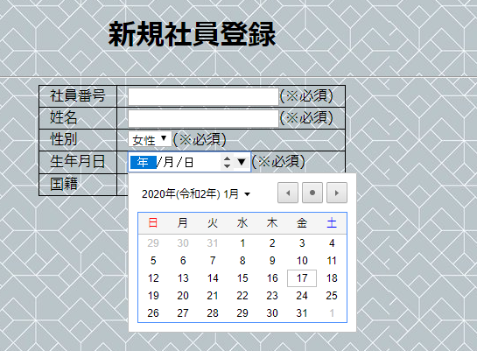

1-7 | 国籍ドロップダウンリストで表示されること
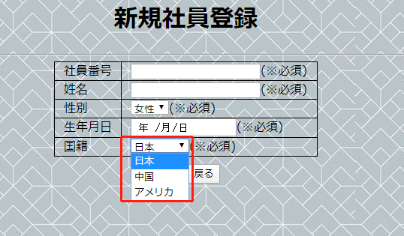

1-8 | 「確定」ボタン
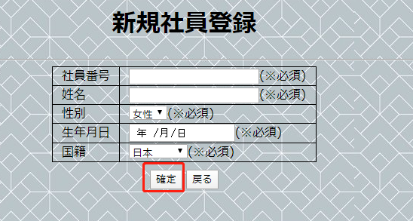

1-9 | 「戻る」ボタン
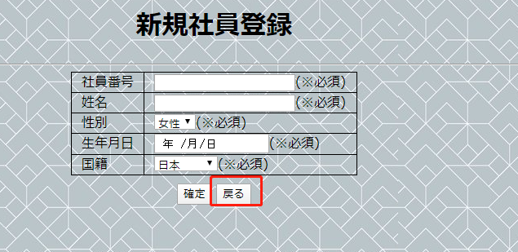

1-10 | 「チェック仕様詳細」シートを参照

2-1 | 社員番号未入力、他の項目が入力されてから「確定」ボタンをクリックする |  |  | エラーメッセージが表示される
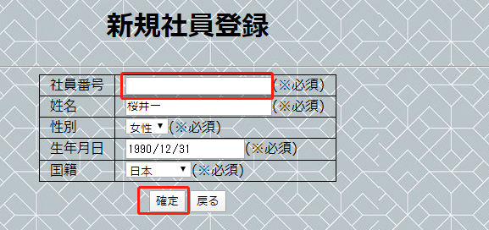
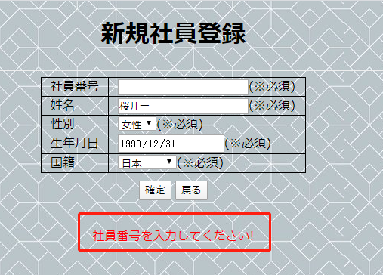

2-2 | 新規登録情報（異常）

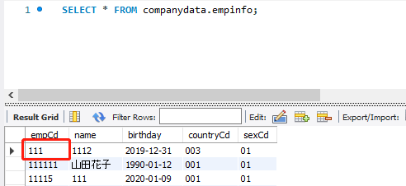
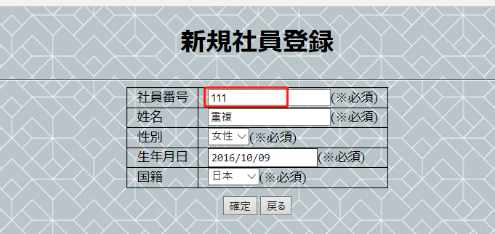
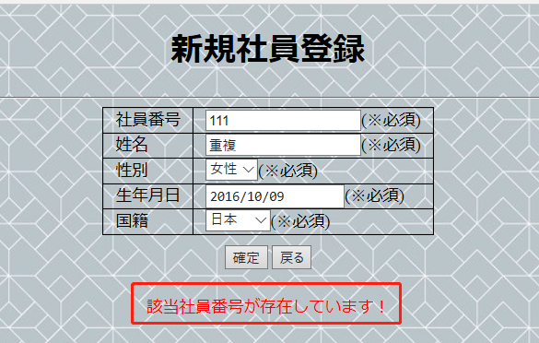
 | 前提条件：DBに同じ社員番号が登録した | 社員番号にDBに登録した番号を入力する |  |  | エラーメッセージが表示される
 |  |  |  |  |  | 新規失敗場合、DBに該当データが登録しない
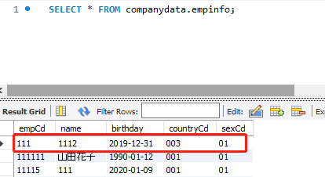

2-3

